WBS
 |  |  | 목 | 금 | 토 | 일 | 월 | 화 | 수 | 목
항목 | 세부항목 | 담당 | 2021-11-18 | 2021-11-19 | 2021-11-20 | 2021-11-21 | 2021-11-22 | 2021-11-23 | 2021-11-24 | 2021-11-25 | 예정 | 완료
(navbar 상단 항목) |  |  |  |  |  |  |  |  |  | 산출물 문서 작성
로그인 |  | 홍길동

회원 | 회원 가입 | 이길동
 | 회원 정보 조회 및 수정 | 이길동

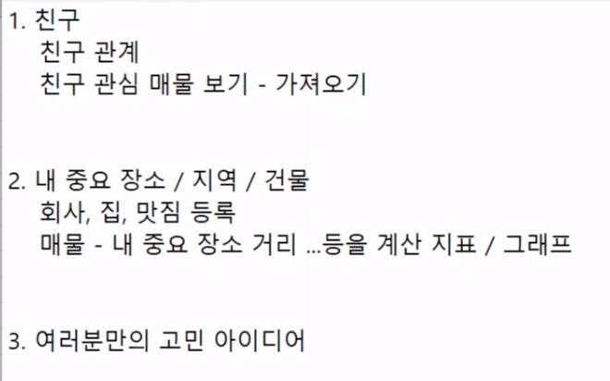

 | 각자 1개씩 해서 2개….

